CUADRO-O1
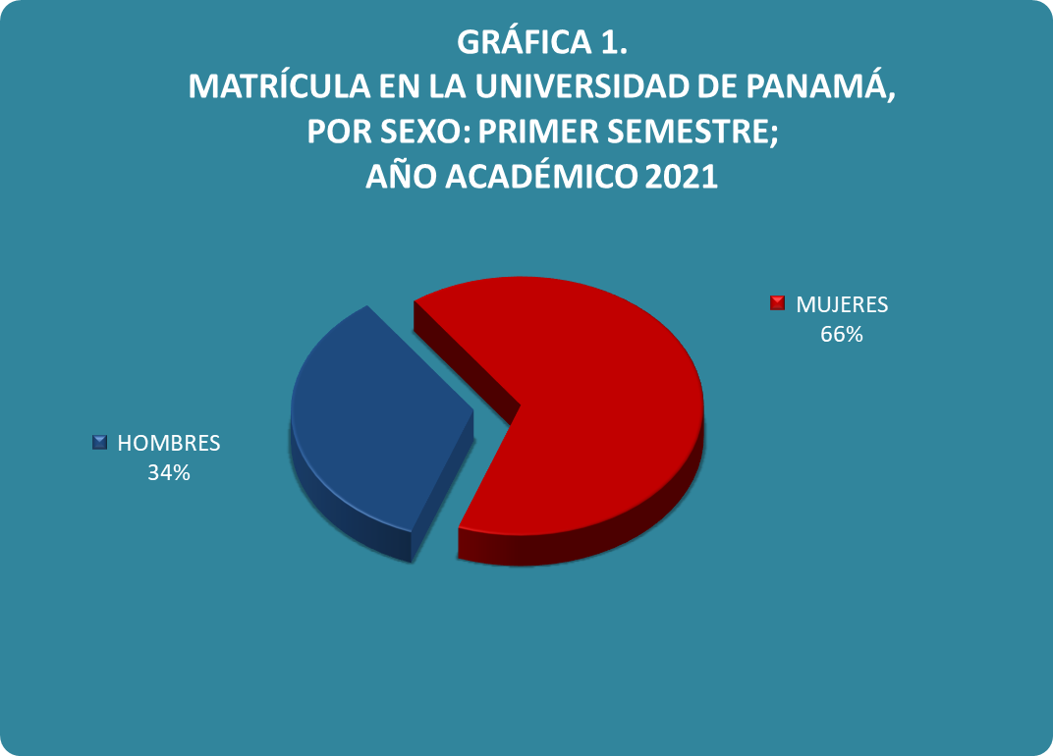
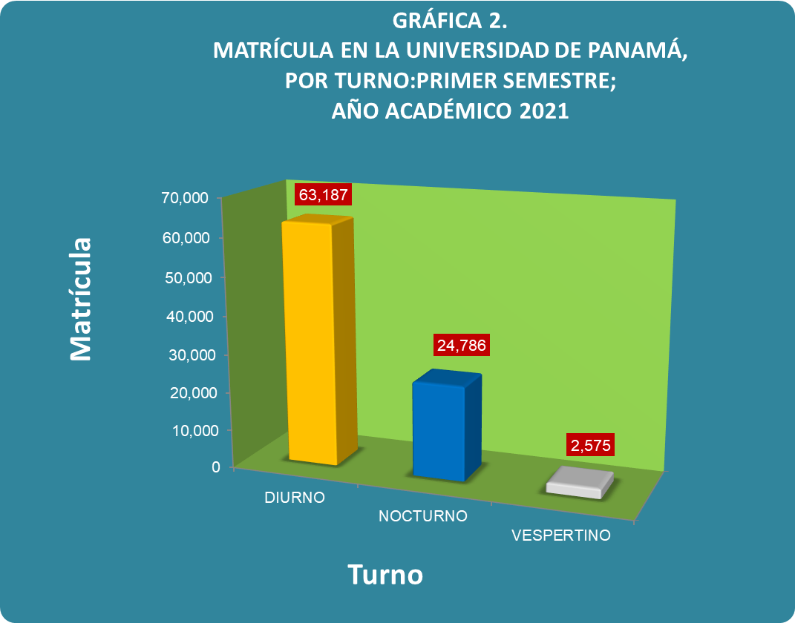
Cuadro 1. MATRÍCULA EN LA UNIVERSIDAD DE PANAMÁ, POR SEXO,TURNO Y CLASE DE INGRESO,
SEGÚN SEDE, FACULTAD Y UBICACIÓN: PRIMER SEMESTRE;
AÑO ACADÉMICO 2,021

Sede, Facultad y Ubicación | Total
 |  | Sexo |  | Turno |  |  | Clase de Ingreso
 |  | Hombres | Mujeres | Diurno | Vespertino | Nocturno | Primer Ingreso | Re- Ingreso

TOTAL | 90,548 | 31,237 | 59,311 | 63,187 | 2,575 | 24,786 | 17,343 | 73,205

Porcentaje | 100.0 | 34.5 | 65.5 | 69.8 | 2.8 | 27.4 | 19.2 | 80.8

CIUDAD UNIVERSITARIA | 43,989 | 16,456 | 27,533 | 32,338 | 1,180 | 10,471 | 8,525 | 35,464

Administración de Empresas y Contabilidad | 9,405 | 3,230 | 6,175 | 6,546 | 195 | 2,664 | 1,495 | 7,910
Administración Pública | 3,952 | 1,379 | 2,573 | 2,433 | 323 | 1,195 | 952 | 3,000
Arquitectura y Diseño | 3,621 | 1,499 | 2,122 | 2,181 | - | 1,440 | 593 | 3,028
Bellas Artes | 1,519 | 857 | 662 | 1,198 | 8 | 313 | 229 | 1,290
Ciencias Agropecuarias | 1,164 | 546 | 618 | 990 | 9 | 165 | 327 | 837
Ciencias de la Educación | 2,920 | 595 | 2,325 | 1,960 | 106 | 853 | 469 | 2,451
Ciencias Naturales, Exactas y Tecnología | 2,421 | 923 | 1,498 | 2,053 | 101 | 267 | 673 | 1,748
Comunicación Social | 2,193 | 869 | 1,324 | 1,295 | 7 | 891 | 413 | 1,780
Derecho y Ciencias Políticas | 3,112 | 1,192 | 1,920 | 2,140 | 35 | 938 | 667 | 2,445
Economía | 1,884 | 724 | 1,160 | 1,247 | 76 | 561 | 394 | 1,490
Enfermería | 825 | 125 | 700 | 792 | 7 | 26 | 170 | 655
Farmacia | 954 | 247 | 707 | 871 | 17 | 66 | 166 | 788
Humanidades | 4,399 | 1,779 | 2,620 | 3,453 | 82 | 864 | 971 | 3,428
Informática, Electrónica y Comunicación | 1,695 | 1,252 | 443 | 1,547 | 18 | 130 | 386 | 1,309
Ingeniería | 709 | 307 | 402 | 672 | - | 37 | 123 | 586
Medicina | 1,788 | 634 | 1,154 | 1,785 | 2 | 1 | 218 | 1,570
Medicina Veterinaria | 277 | 73 | 204 | 277 | - | - | 52 | 225
Odontología | 430 | 79 | 351 | 426 | 1 | 3 | 92 | 338
Psicología | 721 | 146 | 575 | 473 | 191 | 57 | 135 | 586

Ciencias Agropecuarias - Chiriquí | 1,230 | 673 | 557 | 1,211 | 13 | 6 | 238 | 992

CENTROS REGIONALES UNIVERSITARIOS | 39,061 | 11,867 | 27,194 | 24,850 | 1,235 | 12,976 | 6,997 | 32,064

Azuero | 3,239 | 1,072 | 2,167 | 2,401 | 109 | 729 | 749 | 2,490
Bocas del Toro | 3,100 | 1,178 | 1,922 | 2,123 | 23 | 954 | 611 | 2,489
Coclé | 4,305 | 1,251 | 3,054 | 3,240 | 150 | 915 | 1,067 | 3,238
Colón | 8,622 | 2,186 | 6,436 | 3,968 | 196 | 4,458 | 1,211 | 7,411
Darién | 707 | 232 | 475 | 685 | 5 | 17 | 152 | 555
Los Santos | 1,631 | 674 | 957 | 1,058 | 60 | 513 | 319 | 1,312
Panamá Este | 963 | 223 | 740 | 559 | 30 | 374 | 204 | 759
Panamá Oeste | 5,791 | 1,622 | 4,169 | 3,608 | 267 | 1,916 | 893 | 4,898
San Miguelito | 5,203 | 1,403 | 3,800 | 2,798 | 136 | 2,269 | 682 | 4,521
Veraguas | 5,500 | 2,026 | 3,474 | 4,410 | 258 | 832 | 1,109 | 4,391

EXTENSIONES UNIVERSITARIAS | 2,331 | 697 | 1,634 | 1,425 | 49 | 857 | 455 | 1,876

Aguadulce | 764 | 210 | 554 | 372 | 27 | 365 | 122 | 642
Arraiján | 88 | 44 | 44 | 88 | - | - | 59 | 29
Ocú | 237 | 78 | 159 | 94 | 2 | 141 | 60 | 177
Soná | 554 | 168 | 386 | 312 | 15 | 227 | 82 | 472
Tortí | 688 | 197 | 491 | 559 | 5 | 124 | 132 | 556

PROGRAMAS ANEXOS | 3,937 | 1,544 | 2,393 | 3,364 | 98 | 475 | 1,128 | 2,809

Chiriquí Grande - (Bocas del Toro) | 397 | 137 | 260 | 356 | 3 | 38 | 57 | 340
Isla Colón - (Bocas del Toro) | 23 | 12 | 11 | 22 | - | 1 | 15 | 8
Kankintú - (Bocas del Toro) | 661 | 309 | 352 | 542 | - | 119 | 137 | 524
Kusapín - (Bocas del Toro) | 380 | 200 | 180 | 203 | 79 | 98 | 131 | 249
Las Tablas - (Bocas del Toro) | 143 | 34 | 109 | 132 | 1 | 10 | - | 143
Portobelo - (Colón) | 264 | 24 | 240 | 174 | 4 | 86 | 29 | 235
Nombre de Dios - (Colón) | 8 | 1 | 7 | 4 | 1 | 3 | - | 8
Río Indio - (Colón) | 121 | 23 | 98 | 101 | 1 | 19 | 21 | 100
Garachiné - (Darién) | 51 | 18 | 33 | 51 | - | - | 25 | 26
Lajas Blancas - (Darién) | 13 | 2 | 11 | 13 | - | - | - | 13
Unión Chocó - (Darién) | 7 | 3 | 4 | 7 | - | - | - | 7
Macaracas - (Los Santos) | 183 | 52 | 131 | 163 | 5 | 15 | 49 | 134
Tonosí - (Los Santos) | 57 | 9 | 48 | 50 | - | 7 | 6 | 51
Nargana -(Panamá Este) | 1 | - | 1 | 1 | - | - | - | 1
Ustúpu - (Panamá Este) | 458 | 169 | 289 | 385 | 4 | 69 | 216 | 242
Cañazas -(Veraguas) | 37 | 4 | 33 | 36 | - | 1 | - | 37
Centro Penitenciario Santiago-(Veraguas) | 15 | 15 | - | 15 | - | - | - | 15
Cerro Puerco -(Veraguas) | 331 | 171 | 160 | 329 | - | 2 | 166 | 165
Guabal -(Veraguas) | 247 | 98 | 149 | 246 | - | 1 | 80 | 167
Sitio Prado -(Veraguas) | 540 | 263 | 277 | 534 | - | 6 | 196 | 344

Nota: Este cuadro se refiere a matrícula en el nivel de pregrado y grado (carreras de licenciatura, técnico y profesorado)

académico 2019. Anteriormente funcionaba como Programa Anexo.

